FBL
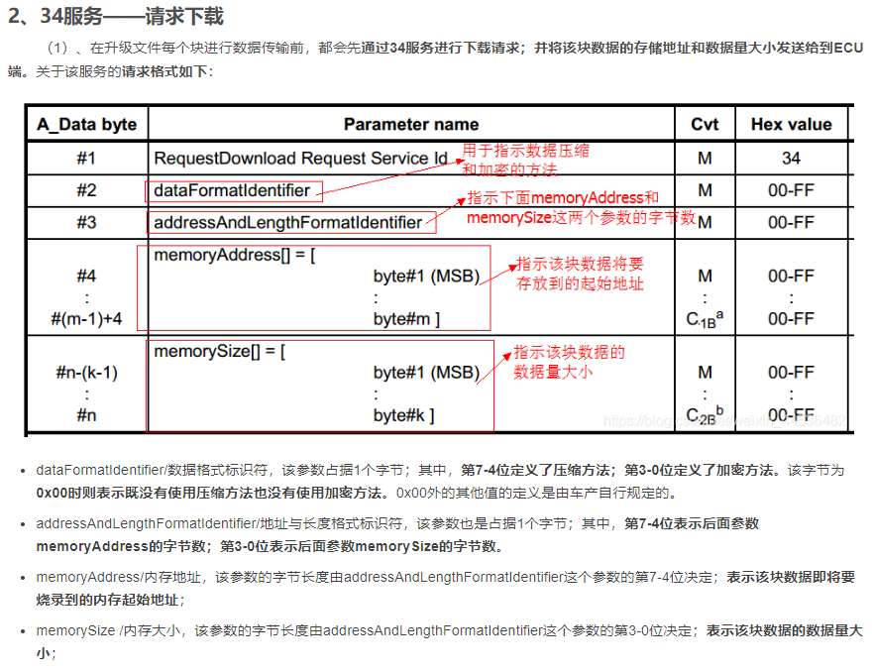
汽车 ECU FlashBootLoader 常见刷写流程 |  |  |  |  |  |  |  |  |  |  |  |  |  |  |  |  |  |  |  |  |  |  |  |  |  | TX | 1 | 00 0b 34 00 44 70 10 00 00 00 00 08 00 cc cc cc
 |  |  |  |  |  |  |  |  |  |  |  |  |  |  |  |  |  |  |  |  |  |  |  |  |  |  |  | #1 34: RequestDownload Request Service ID #2 00:dataFormatldentifier/数据格式标识符，7~4位定议了压缩方法，3~0位定义了加密方法 #3 44：(0100 0100)7-4表示memoryAddress的字字数，3-0表示memorySize的字节数 #4 70:（0111 0000)7-4位表示该数据即将要烧录到的内存起始地址
bootloader是指基于UDS诊断的车载控制器mcu程序刷新。 |  |  |  |  |  |  |  |  |  |  |  |  |  |  |  |  |  |  |  |  |  |  |  |  |  | RX | 2 | 06 74 40 00 00 04 02 aa
成品车上要进行ECU的软件刷新，可以通过即Bootloader刷写和OTA升级。通过OBD接口进行Bootloader刷新的方式是目前的主流方式。 |  |  |  |  |  |  |  |  |  |  |  |  |  |  |  |  |  |  |  |  |  |  |  |  |  |  | 3 | 14 02 36 01 00 00 00 01 d8 01 10 70 18 01 10 70 6f f4 04 00 0d 00 00 03 00 90 ff ff 0d 00 c0 04 4d c0 e2 2f 0d 00 40 03 3c 01 00 90 20 08 91 40 80 ff 48 df 16 10 74 af 54 af 6e 02 82 12 3c 01
Bootloader分为Primary Bootloader跟Secondary Bootloader。 |  |  |  |  |  |  |  |  |  |  |  |  |  |  |  |  |  |  |  |  |  |  |  |  |  |  | 4 | 21 00 90 ff ff 20 08 82 02 91 40 80 ff 48 df 16 08 74 af 54 af 6e 02 82 12 3c 01 00 90 37 04 68 0c da af 7e 03 da 01 3c 02 da 00 6e 03 82 22 3c 03 3b 80 00 20 3c 01 00 90 20 08 82 02 91 40 80
Primary Bootloader由ECU供应商预先编辑到非易失性存储器中，包含PBL的区域必须防止擦除，避免由于意外擦除PBL。 |  |  |  |  |  |  |  |  |  |  |  |  |  |  |  |  |  |  |  |  |  |  |  |  |  |  | 5 | 22
Secondary Bootloader存储在易失性存储器中。 |  |  |  |  |  |  |  |  |  |  |  |  |  |  |  |  |  |  |  |  |  |  |  |  |  |  | 6 | 23
Bootloader的主要流程如下：

Part1:
1、通过22服务读取供应商ECU硬件版本号、引导程序软件识别号、零件BOM号
2、通过10 03切换到扩展会话模式，并且获取 P2CAN_Server_max,P2*CAN_Server_max，时间参数。分别代表ECU对诊断仪请求回复的最大时间限值，和收到增强响应时间后的最大响应时间限值。
比如发送10 03后收到50 03 00 32 00 C8。
那么P2CAN_Server_max就等于0x32划算为10进制后为50ms
P2*CAN_Server_max就等于0xC8划算为10进制后200x10=2000ms，注意这里有个10倍的关系。
3、通过85服务关闭DTC存储，因为切换到10 02会话后会停止发送应用报文，避免其他ECU记录节点丢失DTC故障。
4、通过28服务Disable应用报文收发。
Part2：
1、通过10 02切换到ProgrammingSession。
2、通过27服务进行安全解锁。
3、通过2E服务写入诊断仪序列号及ECU软件刷新日期。
Part3：
1、通过34、36、37服务下载Secondary Bootloader，即FlashDriver文件。 |  |  |  |  |  |  |  |  |  |  |  |  |  |  |  |  |  |  | 44
2、通过31服务检查SBL程序的数据一致性和完整性。
Bootloader会计算所有下载数据的校验和，此校验和将于31服务发送的Data进行比较。如果相同则认为数据可用。
3、通过31服务请求目标ECU清除部分内存。
4、通过34、36、37服务下载APP程序，即最终的mcu程序。 |  |  |  |  | 100 | 0.2
5、通过31服务检查APP程序的数据一致性和完整性。 |  |  |  |  | 20
6、通过31服务请求目标ECU运行一个例程，检查所有下载的软件部分的依赖关系。 |  |  |  |  | 0.2
Part4: |  |  |  |  | 0.04
1、通过11 01 重启。
2、等待2S。
3、通过10 03切换到扩展会话。
4、通过28服务Enable应用报文发送接收。
5、通过85服务Enable DTC记录。
6、通过10 01切换到默认会话。
7、通过14 FF FF FF 清除DTC。
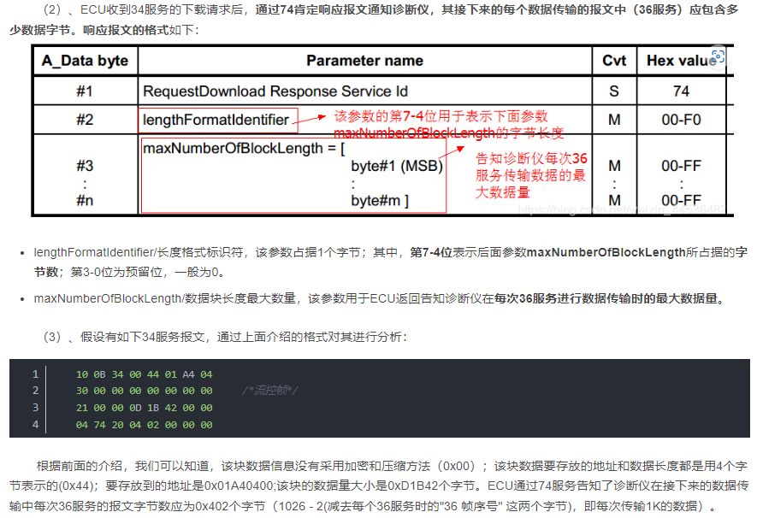
至此，已经通过Bootloader完整的刷新了一遍ECU软件。

S19文件介绍 |  | https://blog.csdn.net/qq_42184299/article/details/129479418

一、S19文件解析：
S19文件格式与mot文件只是命名方式不同，看数据格式的话，其实是同一种文件，这里以S19文件为例。
S19文件每一行数据全部由记录类型和十六进制数字组成，包含类型、长度、地址、数据和校验和五个部分

 |  |  |  |  |  |  |  |  |  |  |  |  |  |  |  |  |  |  | 10 | 0B | 34 | 0 | 44 | 1 | A4 | 4
 |  |  |  |  |  |  |  |  |  |  |  |  |  |  |  |  |  |  |  |  | 34:下载请求
 |  |  |  |  |  |  |  |  |  |  |  |  |  |  |  |  |  |  |  |  |  | 00:没有采用加密和压缩方法
 |  |  |  |  |  |  |  |  |  |  |  |  |  |  |  |  |  |  |  |  |  |  | 44：数据存放的地址长度4，数据长茺4
 |  |  |  |  |  |  |  |  |  |  |  |  |  |  |  |  |  |  |  |  |  |  |  | 01A40400:数据要存放的地址

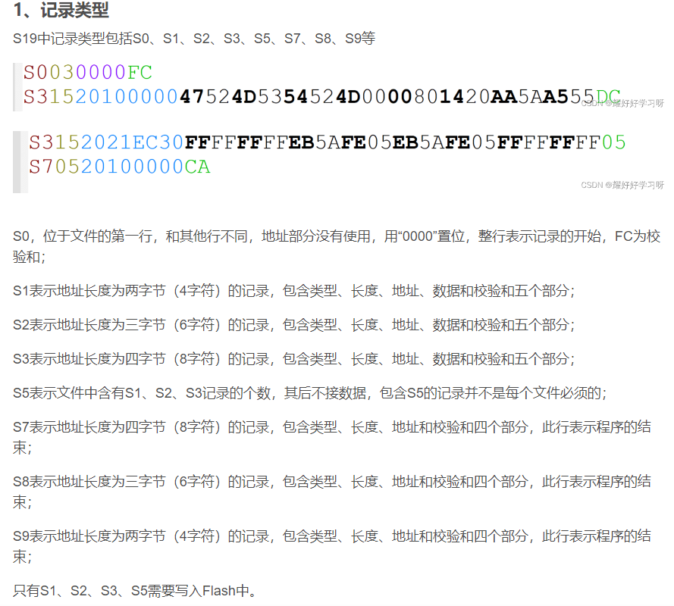

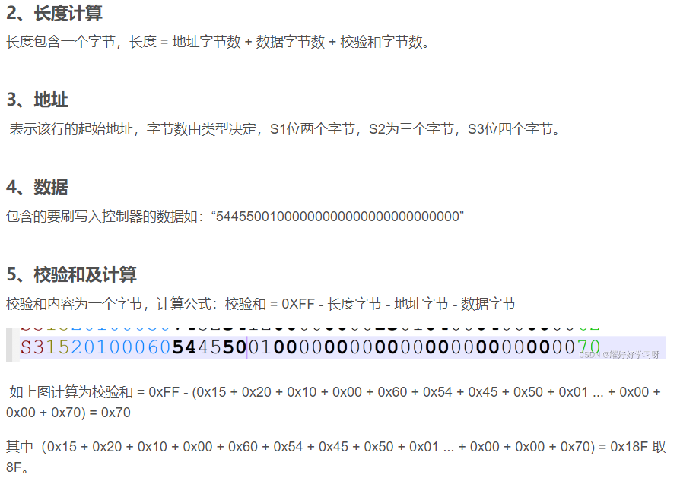

 |  |  |  |  |  |  | 数据DEC转HEX
 |  |  |  |  |  |  |  |  |  |  |  |  |  |  |  |  |  | CheckSUM
 |  |  |  |  |  |  | DEC | 37 | 112 | 16 | 0 | 32 | 13 | 0 | 64 | 3 | 60 | 99
S3258002000091E002F8D9FFB452DC0F0090000000000000000000000000000000000000000094 |  |  |  |  |  |  | HEX | 25 | 70 | 10 | 0 | 20 | D | 0 | 40 | 3 | 3C | 63
类型 | 长度(0x) | 地址(0x) | 数据(0x) 32长度 | 校验和(0x)
S3 | 25 | 80020000 | 91E002F8D9FFB452DC0F00900000000000000000000000000000000000000000 | 94

